Planilla de Cotizacion
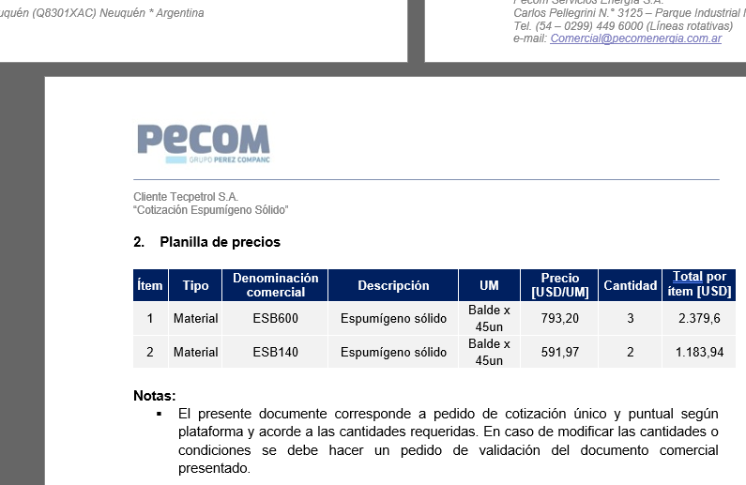
TC |  |  |  |  |  |  |  |  |  |  | GE
 |  |  |  |  |  |  |  |  |  |  | 5.50%
Situación | Descripción | Denominación comercial | Costo Rep [USD/litro] | Cantidad [Lts] | Flete [USD/litro] | CR con flete [USD/lt] | Precio unitario | K | Costo total USD] | Venta Total [USD] | CP | CP
PESA | Inhibidor Multipropósito | KPF15 | 2.06 | 200 | 0.08 | 2.14 | 4.23 | 1.98 | 428 | 846 | 371 | 43.9%
Referencias
PS UTE |  | KPF7 |  |  |  |  | 2.73
Phoenix oct-23 |  | KPF7 |  |  |  |  | 4.23

